Лист1
Системні бетонні блоки для модульного будівництва
Бетонні Блоки від Armoblocks - ваш надійний партнер у створенні міцних і стійких споруд

Ми виробляємо тільки високоякісні бетонні блоки Armoblocks, що гарантують міцність і довговічність кожної споруди.

Блоки мають надійну фіксацію, що істотно знижує ризик руйнування в порівнянні з традиційними будівельними матеріалами.

Ми цінуємо ваш час, тому ваш вибір Armoblocks дозволе будувати надійні споруди за мінімальний термін.

У сучасному світі існує багато причин, чому будівництво укриттів важливе:
 | ↙ | ↓ |  | ↘
 | військові конфлікти | стихійні лиха |  | техногенні катастрофи

Haшa мiciя
Дати людям можливість побудувати безпечні та надійні укриття, що відповідають їхнім потребам та бюджету.
Зробити світ безпечнішим місцем для життя.
Наші бетонні Armoblocks блоки забезпечують просте модульне будівництво як капітальних, так і тимчасових споруд.

ПРИКОРДОННІ СТІНИ |  | ВИБУХОЗАХИЩЕНІ СТІНИ |  |  |  | ПІДПІРНІ СТІНИ
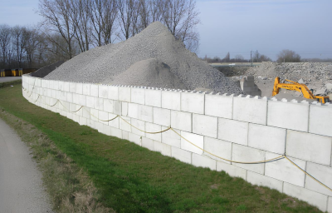 | 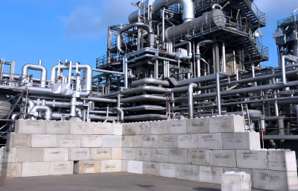 |  |  |  | 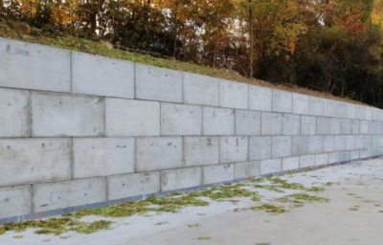

ПРОТИПОЖЕЖНІ СТІНИ |  | ВІДСІКИ ДЛЯ ЗБЕРІГАННЯ |  |  |  | СИЛОСНІ ЯМИ
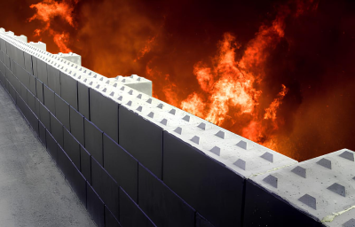
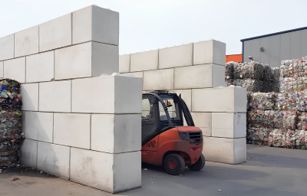
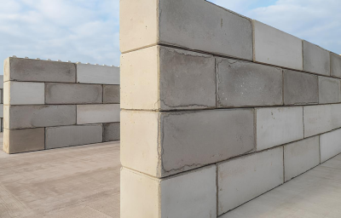

БУДІВЕЛЬНІ СТІНИ |  | БАР'ЄРИ БЕЗПЕКИ |  |  |  | УПРАВЛІННЯ РУХОМ
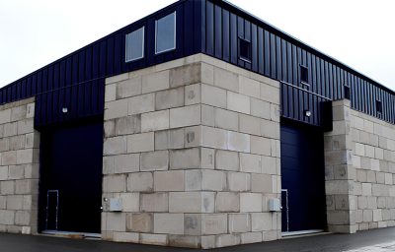
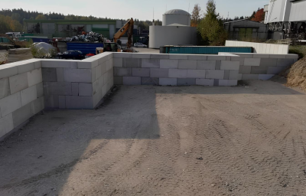
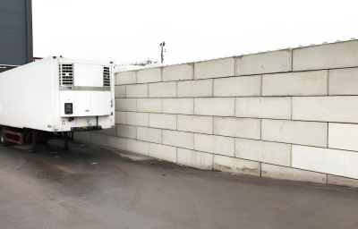

ПРАЙС ЛИСТ 01/04/2025
Бетоний Блок Armoblocks
АРТИКУЛ | НАЗВА ПРОДУКТУ | РОЗМІР |  |  | ВАГА КГ | ОБ'ЄМ М3 | ЦІНА БЕЗ ПДВ | ЦІНА З ПДВ
 |  | L | H | В
ARB246040 | Бетоний Armoblocks Блок | 2400 мм х 600 мм х 400 мм |  |  | 1380 | 0.576 | 7500.00 | 9000.00
ARB243040 | Бетоний Armoblocks Блок | 2400 мм х 300 мм х 400 мм |  |  | 690 | 0.288 | 4300.00 | 5160.00
ARB166040 | Бетоний Armoblocks Блок | 1600 мм х 600 мм х 400 мм |  |  | 921 | 0.384 | 5000.00 | 6000.00
ARB163040 | Бетоний Armoblocks Блок | 1600 мм х 300 мм х 400 мм |  |  | 480 | 0.200 | 2866.00 | 3439.20
ARB126040 | Бетоний Armoblocks Блок | 1200 мм х 600 мм х 400 мм |  |  | 691 | 0.288 | 3750.00 | 4500.00
ARB123040 | Бетоний Armoblocks Блок | 1200 мм х 300 мм х 400 мм |  |  | 360 | 0.150 | 2150.00 | 2580.00
ARB806040 | Бетоний Armoblocks Блок | 800 мм х 600 мм х 400 мм |  |  | 460 | 0.192 | 2500.00 | 3000.00
ARB803040 | Бетоний Armoblocks Блок | 800 мм х 300 мм х 400 мм |  |  | 240 | 0.100 | 1433.00 | 1719.60
ARB403040 | Бетоний Armoblocks Блок | 400 мм х 600 мм х 400 мм |  |  | 230 | 0.096 | 1250.00 | 1500.00
ARB403040 | Бетоний Armoblocks Блок | 400 мм х 300 мм х 400 мм |  |  | 120 | 0.050 | 716.00 | 859.20
 | Бетоний Блок фундаментної подушки | 1200 мм х 600 мм х 120 мм |  |  |  |  | 8000.00 | 9600.00
 | Бетона Пліта дорожня армована | 2000 мм х 3000 мм х 180 мм |  |  |  |  | 22000.00 | 26400.00
Бетоний Armoblocks Гладкий
ARBS246040 | Бетоний Armoblocks Блок Гладкий | 2400 мм х 600 мм х 400 мм |  |  | 1380 | 0.576 | 7500.00 | 9000.00
ARBS243040 | Бетоний Armoblocks Блок Гладкий | 2400 мм х 300 мм х 400 мм |  |  | 690 | 0.288 | 4300.00 | 5160.00
ARBS166040 | Бетоний Armoblocks Блок Гладкий | 1600 мм х 600 мм х 400 мм |  |  | 921 | 0.284 | 5000.00 | 6000.00
ARBS163040 | Бетоний Armoblocks Блок Гладкий | 1600 мм х 300 мм х 400 мм |  |  | 480 | 0.200 | 2866.00 | 3439.20
ARBS126040 | Бетоний Armoblocks Блок Гладкий | 1200 мм х 600 мм х 400 мм |  |  | 691 | 0.288 | 3750.00 | 4500.00
ARBS123040 | Бетоний Armoblocks Блок Гладкий | 1200 мм х 300 мм х 400 мм |  |  | 360 | 0.150 | 2150.00 | 2580.00
ARBS806040 | Бетоний Armoblocks Блок Гладкий | 800 мм х 600 мм х 400 мм |  |  | 460 | 0.192 | 2500.00 | 3000.00
ARBS803040 | Бетоний Armoblocks Блок Гладкий | 800 мм х 300 мм х 400 мм |  |  | 240 | 0.100 | 1433.00 | 1719.60
ARBS406040 | Бетоний Armoblocks Блок Гладкий | 400 мм х 600 мм х 400 мм |  |  | 230 | 0.096 | 1250.00 | 1500.00
ARBS403040 | Бетоний Armoblocks Блок Гладкий | 400 мм х 300 мм х 400 мм |  |  | 120 | 0.050 | 716.00 | 859.20
Клас бетону по міцності С35/45
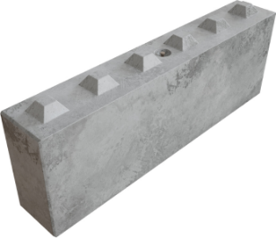 | 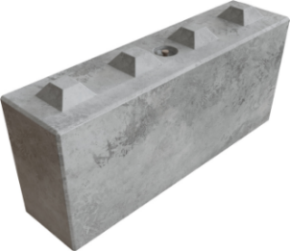 | 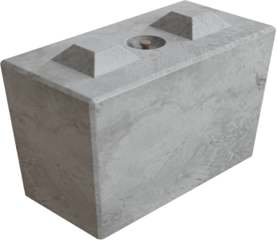 |  |  | 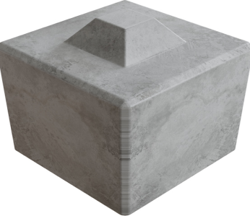
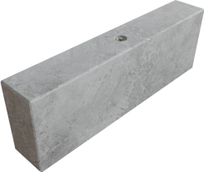
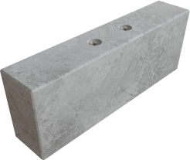
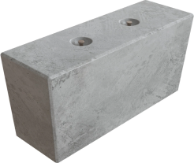
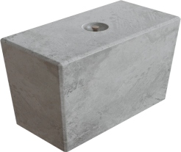

СИСТЕМА МОНТАЖУ і КРІПЛЕННЯ ARMOBLOCKS
 | Вантажопідйомність 1,5-2,5 тон
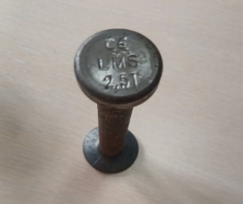
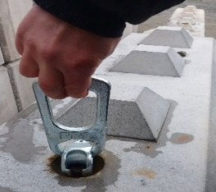

Адрес виробництва |  | с. Нові Петрівці,
 |  | Провулок 1-го Травня 21
 |  | 07354 Київська обл,
 |  | р-н Вишгорода

Телефон |  | (380)505779728
Електрона пошта |  | nikolay.bakuta@gmail.com
Сайт |  | https://armoblocks.com

